关系图
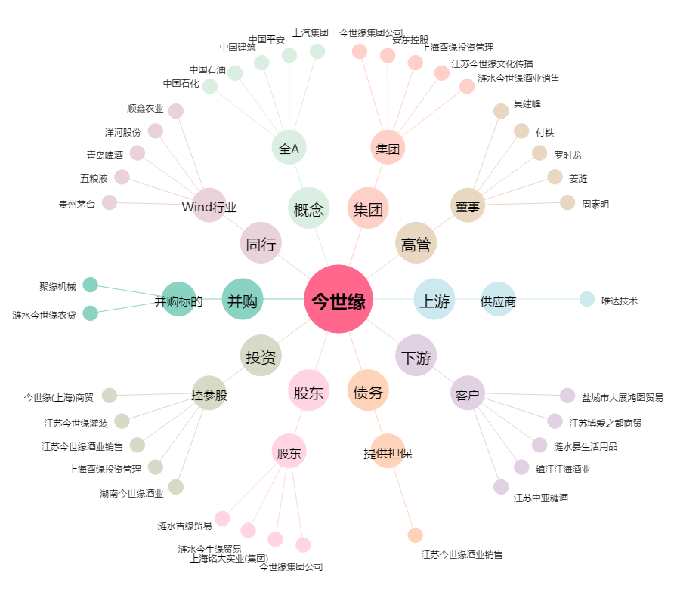
今世缘[603369.SH] - 关系概览图

